Casos de Uso
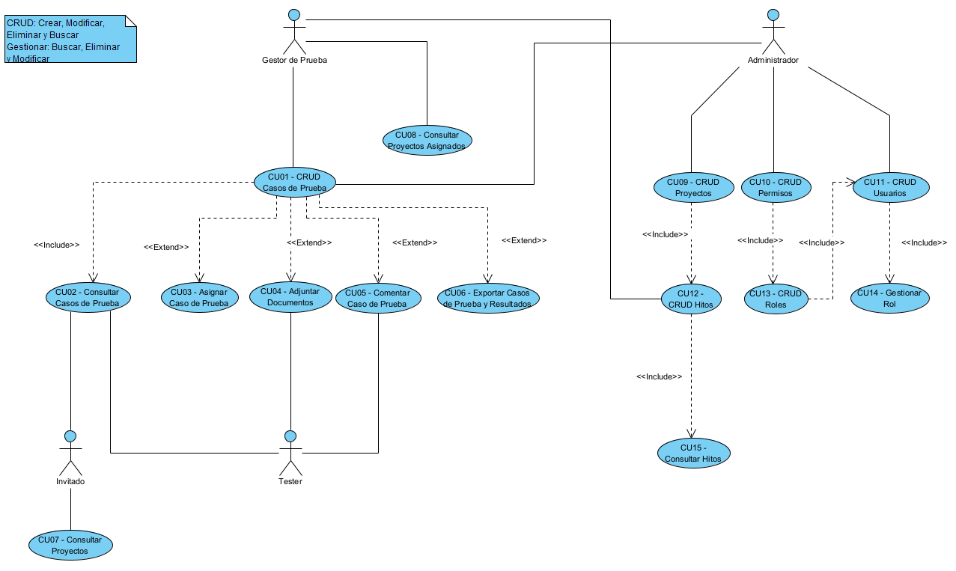

Dashboard ADM
Dashboard Administrador

 | (Logo) | Inicio | Hitos | Usuarios | Roles | Permisos | Seleccionar Proyecto |  | Salir

 |  | Ud esta conectado como: XXXX |  |  |  |  |  |  |  |  |  | X |  | Casos de Pruebas
 |  |  |  |  |  |  |  | Nuevo Proyecto

 |  | Proyectos | Porcentaje | Estado | Opciones

 |  | Proyecto 1 | 100 | Activo | Ver CP | Modificar | Eliminar
 |  | Proyecto 2 | 80 | Activo | Ver CP | Modificar | Eliminar

Aprobado | 4
Con Errores | 10
Total | 14
 |  |  | Estado Casos de Prueba |  |  |  | Estado Hitos |  |  |  |  |  | Hito 1 | Caso 1 | Aprobado
 |  |  |  |  |  |  |  | Casos | Casos | Casos |  |  | Hito 1 | Caso 2 | Con Errores
 |  |  |  |  |  |  |  | pendientes | Con Errores | Aprobados |  |  | Hito 1 | Caso 3 | Con Errores
 |  |  |  |  |  |  | Hito 1 | 0% | 50% | 50% | ↑ |  | Hito 1 | Caso 4 | Aprobado
 |  |  |  |  |  |  | Hito 2 | 0% | 75% | 25% |  |  | Hito 2 | Caso 5 | Con Errores
 |  |  |  |  |  |  | Hito 3 | 0% | 75% | 25% |  |  | Hito 2 | Caso 6 | Con Errores
 |  |  |  |  |  |  | Hito 4 | 0% | 100% | 0% |  |  | Hito 2 | Caso 7 | Con Errores
 |  |  |  |  |  |  | Hito 5 | 100% | 0% | 0% | ↓ |  | Hito 2 | Caso 8 | Aprobado
 |  |  |  |  |  |  |  |  |  |  |  |  | Hito 3 | Caso 9 | Con Errores
 |  |  |  |  |  |  | Casos de Prueba |  |  |  |  |  | Hito 3 | Caso 10 | Con Errores
 |  |  |  |  |  |  |  |  |  |  |  |  | Hito 3 | Caso 11 | Aprobado
 |  |  |  |  |  |  |  | Pendientes | En Error | Aprobadas |  |  | Hito 3 | Caso 12 | Con Errores
 |  |  |  |  |  |  | Caso 1 | 5% | 5% | 90% | ↑ |  | Hito 4 | Caso 13 | Con Errores
 |  |  |  |  |  |  | Caso 2 | 0% | 0% | 0% |  |  | Hito 4 | Caso 14 | Con Errores |  | Aprobados | Con Errores
 |  |  |  |  |  |  | Caso 3 | 0% | 0% | 100% |  |  |  |  |  | Hito 1 | 2 | 2
 |  |  |  |  |  |  | Caso 4 | 0% | 0% | 100% |  |  |  | Aprobado | 4 | Hito 2 | 1 | 3
 |  |  |  |  |  |  | Caso 5 | 0% | 0% | 100% | ↓ |  |  | Con Errores | 10 | Hito 3 | 1 | 3
 |  |  |  |  |  |  |  |  |  |  |  |  |  |  |  | Hito 4 | 0 | 2
 |  |  |  |  |  |  |  |  |  |  |  |  |  |  |  | Hito 5 | 0 | 0
 |  |  |  |  |  |  |  |  |  |  |  |  |  | Total | 14 |  | 4 | 10

Dashboard Gestor
Dashboard Gestor Pruebas

 | (Logo) | Inicio | Casos de Prueba | Hitos | Seleccionar Proyecto | Salir
 |  |  |  |  |  |  |  |  |  |  | Proyecto 1
 |  |  |  |  |  |  |  |  |  |  |  |  | Casos de Pruebas

Aprobado | 12
Con Errores | 1
Total | 13
 |  |  | Estado Casos de Prueba |  |  |  | Estado Hitos |  |  |  |  | Hito 1 | Caso 1 | Uno
 |  |  |  |  |  |  |  | Casos | Casos |  |  | Hito 1 | Caso 2 | Aprobado
 |  |  |  |  |  |  |  | Con Errores | Aprobados |  |  | Hito 1 | Caso 3 | Aprobado
 |  |  |  |  |  |  | Hito 1 | 25% | 50% | ↑ |  | Hito 1 | Caso 4 | Con Errores
 |  |  |  |  |  |  | Hito 2 | 0% | 100% |  |  | Hito 2 | Caso 5 | Aprobado
 |  |  |  |  |  |  | Hito 3 | 0% | 100% |  |  | Hito 2 | Caso 6 | Aprobado
 |  |  |  |  |  |  | Hito 4 | 0% | 100% |  |  | Hito 2 | Caso 7 | Aprobado
 |  |  |  |  |  |  | Hito 5 | 0% | 0% | ↓ |  | Hito 2 | Caso 8 | Aprobado
 |  |  |  |  |  |  |  |  |  |  |  | Hito 3 | Caso 9 | Aprobado
 |  |  |  |  |  |  | Casos de Prueba |  |  |  |  | Hito 3 | Caso 10 | Aprobado
 |  |  |  |  |  |  |  | Pasos | Pasos |  |  | Hito 3 | Caso 11 | Aprobado
 |  |  |  |  |  |  |  | Con Errores | Aprobadas |  |  | Hito 3 | Caso 12 | Aprobado
 |  |  |  |  |  |  | Caso 1 | 5% | 90% | ↑ |  | Hito 4 | Caso 13 | Aprobado
 |  |  |  |  |  |  | Caso 2 | 0% | 0% |  |  | Hito 4 | Caso 14 | Aprobado |  | Aprobados | Con Errores
 |  |  |  |  |  |  | Caso 3 | 0% | 100% |  |  |  |  |  | Hito 1 | 2 | 1
 |  |  |  |  |  |  | Caso 4 | 0% | 100% |  |  |  | Aprobado | 12 | Hito 2 | 4 | 0
 |  |  |  |  |  |  | Caso 5 | 0% | 100% | ↓ |  |  | Con Errores | 1 | Hito 3 | 4 | 0
 |  |  |  |  |  |  |  |  |  |  |  |  |  |  | Hito 4 | 2 | 0
 |  |  |  |  |  |  |  |  |  |  |  |  |  |  | Hito 5 | 0 | 0
 |  |  |  |  |  |  |  |  |  |  |  |  | Total | 13 |  | 12 | 1

Dashboard Invitado
Dashboard Invitado

 | (Logo) | Inicio | Cambiar Proyectos |  | Salir

 |  | Ud esta conectado como: XXXX |  |  |  |  |  |  |  |  | X |  | Casos de Pruebas

 |  | Proyectos | Porcentaje | Estado | Opciones

 |  | Proyecto 1 | 100 | Activo | Ver Casos de Prueba
 |  | Proyecto 2 | 80 | Activo | Ver Casos de Prueba

Aprobado | 12
Con Errores | 2
Total | 14
 |  |  | Estado Casos de Prueba |  |  | Estado Hitos |  |  |  |  |  | Hito 1 | Caso 1 | Con Errores
 |  |  |  |  |  |  | Casos | Casos | Casos |  |  | Hito 1 | Caso 2 | Aprobado
 |  |  |  |  |  |  | pendientes | Con Errores | Aprobados |  |  | Hito 1 | Caso 3 | Aprobado
 |  |  |  |  |  | Hito 1 | 0% | 50% | 50% | ↑ |  | Hito 1 | Caso 4 | Con Errores
 |  |  |  |  |  | Hito 2 | 0% | 0% | 100% |  |  | Hito 2 | Caso 5 | Aprobado
 |  |  |  |  |  | Hito 3 | 0% | 0% | 100% |  |  | Hito 2 | Caso 6 | Aprobado
 |  |  |  |  |  | Hito 4 | 0% | 0% | 100% |  |  | Hito 2 | Caso 7 | Aprobado
 |  |  |  |  |  | Hito 5 | 100% | 0% | 0% | ↓ |  | Hito 2 | Caso 8 | Aprobado
 |  |  |  |  |  |  |  |  |  |  |  | Hito 3 | Caso 9 | Aprobado
 |  |  |  |  |  | Casos de Prueba |  |  |  |  |  | Hito 3 | Caso 10 | Aprobado
 |  |  |  |  |  |  |  |  |  |  |  | Hito 3 | Caso 11 | Aprobado
 |  |  |  |  |  |  | Pendientes | En Error | Aprobadas |  |  | Hito 3 | Caso 12 | Aprobado
 |  |  |  |  |  | Caso 1 | 5% | 5% | 90% | ↑ |  | Hito 4 | Caso 13 | Aprobado
 |  |  |  |  |  | Caso 2 | 0% | 0% | 0% |  |  | Hito 4 | Caso 14 | Aprobado |  | Aprobados | Con Errores
 |  |  |  |  |  | Caso 3 | 0% | 0% | 100% |  |  |  |  |  | Hito 1 | 2 | 2
 |  |  |  |  |  | Caso 4 | 0% | 0% | 100% |  |  |  | Aprobado | 12 | Hito 2 | 4 | 0
 |  |  |  |  |  | Caso 5 | 0% | 0% | 100% | ↓ |  |  | Con Errores | 2 | Hito 3 | 4 | 0
 |  |  |  |  |  |  |  |  |  |  |  |  |  |  | Hito 4 | 2 | 0
 |  |  |  |  |  |  |  |  |  |  |  |  |  |  | Hito 5 | 0 | 0
 |  |  |  |  |  |  |  |  |  |  |  |  | Total | 14 |  | 12 | 2

